상품제안서
PGA 3단수동+3단완자 리플렉티브+180g 모달면사타올 3P세트(소)-[일시품절] | 상품코드: F20200

 |  |  |  |  |  |  | 02-412-0044 | www.easy1.co.kr
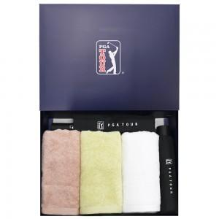

【상세/제작정보】 | ★12.01 일시품절 ★ 자수인쇄 별도문의

【인쇄/포장옵션】 | 실크, 자수, 스티커 / 별도문의

【공급단가】 | 수량 | 100~ | 300~ | 500~ | 1,000~ | 3,000~
*VAT별도 | 단가 | 41,850원 | 40,300원 | 38,750원 | 37,200원 | 36,270원

【상품 URL】 | https://easy1.co.kr:443/src/goods_detail.php?gdno=20200

